フローデザイナー命名規則
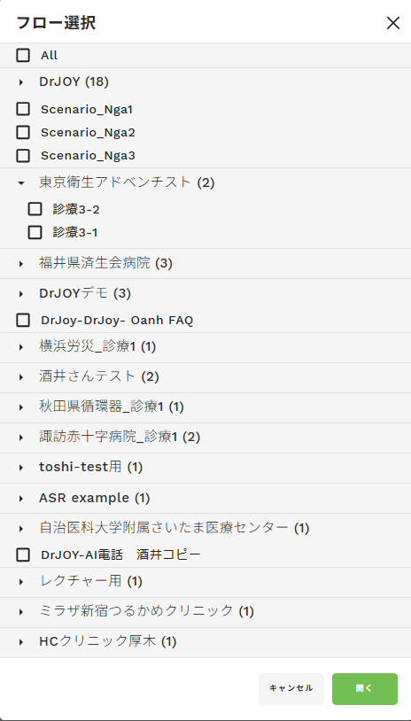
 |  | グループ名 | 例 | フロー名 | 例 | 注意事項
デモ | 医療機関 | 頭もじ平仮名）病院名_シナリオ名 | す）諏訪赤十字病院_診療1 と）東京アドベンチスト_診療1 | シナリオ名_Ｍ_名前_作成開始日 | 診療1_Ｍ_藤田_20251128 | ・病院名は省略してＯＫ。ただし似た病院名の登録がないか必ず確認すること。 （例：自治医科大学附属さいたま医療センター→自治医科さいたま）
 |  |  |  | シナリオ名_Ｓ_名前_作成開始日 | 診療1_Ｓ_藤田_20251128 | ・時間分岐等で別フロー図を作成した場合（そんなケースはあるのか・・・）
 | 商談用 | Dr.JOY商談用 | Dr.JOY商談用
 | テスト | Dr.JOYテスト | Dr.JOYテスト | test_M_名前_作成開始日 | test_M_藤田_20251128
本番 | 医療機関 | 頭もじ平仮名）病院名_シナリオ名 | す）諏訪赤十字病院_診療1 と）東京アドベンチスト_診療1 | シナリオ名_Ｍ_名前_作成開始日_本番適用日 | 診療1_Ｍ_藤田_20251128
 |  | シナリオ名_Ｍ_名前_作成開始日_本番適用日 | 診療1_Ｍ_藤田_20251128 | シナリオ名_Ｓ_名前_作成開始日_本番適用日 | 診療1_Ｓ_藤田_20251128 | ・時間分岐等で別フロー図を作成した場合（そんなケースはあるのか・・・）
 |  | シナリオ名_Ｓ_名前_作成開始日_本番適用日 | 診療1_Ｓ_藤田_20251128

